彙總
負責院區 | 科別 | CC類別 | AI偵測文字調查內容 | 科別對照 |  |  | 隨機抽樣 |  | 第一次 | 第二次
基隆 | 骨科 | Infection | wound infection | 類別 | 科別 | 出院科別代號 | CC項次類別 | 科別筆數 | I.品質管理辦法驗證 | II.醫療服務查核作業抽樣
基隆 | 骨科 | Infection | superficial wound infection | 外科 | 腦神經外科 | 2300 | Infection | 骨科 | 50筆 | 616筆
基隆 | 骨科 | Infection | deep wound infection | 外科 | 腦神經外科 | 2320 |  | 3077
基隆 | 骨科 | Infection | discharge sinus | 外科 | 腦神經外科 | 2330 | Mechanism | 腦神經外科 | 28筆 | 110筆
基隆 | 骨科 | Infection | infection | 外科 | 腦神經外科 | 2340 |  | 546
基隆 | 骨科 | Infection | inflammation | 外科 | 泌尿科 | 2600 | Hemorrage | 直腸肛門科 | 32筆 | 126筆
基隆 | 骨科 | Infection | cellulitis | 外科 | 泌尿科 | 2630 |  | 626
基隆 | 骨科 | Infection | necrotizing fasciitis | 外科 | 泌尿科 | 2650 | Transplant | 泌尿科 | 13筆 | 52筆
基隆 | 骨科 | Infection | myositis | 外科 | 泌尿科 | 2660 |  | 260
基隆 | 骨科 | Infection | abscess | 外科 | 泌尿科 | 2670 | Disruption | 骨科 | 9筆 | 30筆
基隆 | 骨科 | Infection | wound reddish | 外科 | 泌尿科 | 2680 |  | 130
基隆 | 骨科 | Infection | wound swelling | 外科 | 骨科 | 2700
基隆 | 骨科 | Infection | osteomyelitis | 外科 | 骨科 | 2720
基隆 | 骨科 | Infection | periprosthetic joint infection | 外科 | 骨科 | 2730
基隆 | 骨科 | Infection | spondylitis | 外科 | 骨科 | 2740
基隆 | 骨科 | Infection | diskitis | 外科 | 骨科 | 2750
基隆 | 骨科 | Infection | the wound discharge pus | 外科 | 直腸肛門科 | 2800
基隆 | 骨科 | Infection | pyogenic
基隆 | 骨科 | Infection | septic arthritis
基隆 | 骨科 | Infection | septic bursitis | 偵測驗證取樣標準
土城 | 骨科 | Disruption | disruption
土城 | 骨科 | Disruption | dehiscence | 方式一
|驗證流程：
同時由兩人進行相同指標數據之收集與比對，一致性須達90%以上。
一致性未達標準者，應找出原因並修訂指標設定表，再重新進行驗證，直至一致性達標準。
|指標驗證抽樣基準：
a.母群體1-9個，所有筆數皆納入驗證。
b.母群體10-180個，抽驗9例。
c.母群體181-999個，抽驗5%。
d.母群體≧1000個，抽驗50
土城 | 骨科 | Disruption | poor wound healing
土城 | 骨科 | Disruption | active wound bleeding
土城 | 骨科 | Disruption | wound disruption
土城 | 骨科 | Disruption | wound dehiscence
土城 | 骨科 | Disruption | surgical wound disruption
土城 | 骨科 | Disruption | surgical wound dehiscence
土城 | 骨科 | Disruption | suture disruption
土城 | 骨科 | Disruption | suture dehiscence
土城 | 骨科 | Disruption | incision disruption
土城 | 骨科 | Disruption | incision dehiscence
土城 | 骨科 | Disruption | Implant breakage
土城 | 骨科 | Disruption | dislocation | 方式二
每一疾病或侵入性醫療處置技術項目查核病例抽樣數量以不少於三十例，且符合下列條件之一為原則：
A. 比率以不低於總病例數量的百分之二十。
B. 抽樣數檢定力(power)達統計上意義。
對於異常事件或院區主管指派查核之特定項目，應以全面查核為原 則；但若需要查核的案例大於 100 例時，得在前述之數量、比率之下 採隨機抽樣方式，進行查核。
醫療服務查核作業準則
土城 | 骨科 | Disruption | implant loosening
土城 | 骨科 | Disruption | implant exposure
土城 | 骨科 | Disruption | prosthesis exposure
土城 | 骨科 | Disruption | bone exposure
嘉義 | 神經外科 | Ｍechanism | screw broken and loosening
嘉義 | 神經外科 | Ｍechanism | screw migration
嘉義 | 神經外科 | Ｍechanism | srcew fracture
嘉義 | 神經外科 | Ｍechanism | screw instability
嘉義 | 神經外科 | Ｍechanism | screws disruption
嘉義 | 神經外科 | Ｍechanism | screws with protrusion into discspace
嘉義 | 神經外科 | Ｍechanism | screw out-pulled
嘉義 | 神經外科 | Ｍechanism | transpedical screws went into discspace
嘉義 | 神經外科 | Ｍechanism | screw breach into neuroforamen
嘉義 | 神經外科 | Ｍechanism | cage displacement
嘉義 | 神經外科 | Ｍechanism | VP shunt dysfunction
嘉義 | 神經外科 | Ｍechanism | skin flap necrosis
嘉義 | 神經外科 | Ｍechanism | EVD dislodge
嘉義 | 神經外科 | Ｍechanism | EVD out pulled
嘉義 | 神經外科 | Ｍechanism | EVD dysfunction
嘉義 | 神經外科 | Ｍechanism | wound dehisence
嘉義 | 神經外科 | Ｍechanism | implant migration
嘉義 | 神經外科 | Ｍechanism | cage migration,
嘉義 | 神經外科 | Ｍechanism | Shunt malfunction
嘉義 | 神經外科 | Ｍechanism | shunt occlusion
嘉義 | 神經外科 | Ｍechanism | wound infection
嘉義 | 神經外科 | Ｍechanism | pus discharge
嘉義 | 神經外科 | Ｍechanism | wound disruption
高雄 | 直腸肛門外科 | Hemorrage | hemorrhage
高雄 | 直腸肛門外科 | Hemorrage | active bleeding
高雄 | 直腸肛門外科 | Hemorrage | check bleeding
高雄 | 直腸肛門外科 | Hemorrage | bleeder/ bleeding
高雄 | 直腸肛門外科 | Hemorrage | bloody
高雄 | 直腸肛門外科 | Hemorrage | blood clot
高雄 | 直腸肛門外科 | Hemorrage | hematoma
高雄 | 直腸肛門外科 | Hemorrage | shock
高雄 | 直腸肛門外科 | Hemorrage | melena
高雄 | 直腸肛門外科 | Hemorrage | hematochezia
林口 | 泌尿科 | Transplant | wound infection
林口 | 泌尿科 | Transplant | superficial wound infection
林口 | 泌尿科 | Transplant | deep wound infection
林口 | 泌尿科 | Transplant | lyphocele
林口 | 泌尿科 | Transplant | infection
林口 | 泌尿科 | Transplant | rejection
林口 | 泌尿科 | Transplant | cellulitis
林口 | 泌尿科 | Transplant | CMV infection
林口 | 泌尿科 | Transplant | BKV infection
林口 | 泌尿科 | Transplant | abscess
林口 | 泌尿科 | Transplant | wound reddish
林口 | 泌尿科 | Transplant | graft nonfunctional
林口 | 泌尿科 | Transplant | upper respiratory infection
林口 | 泌尿科 | Transplant | urinary tract infection
林口 | 泌尿科 | Transplant | urinoma
林口 | 泌尿科 | Transplant | hydronephrosis
林口 | 泌尿科 | Transplant | urine leakage
林口 | 泌尿科 | Transplant | diarrhera

AI文字調查流程說明
❶本階段(第一階段)：針對各院區分配之CC類別進行調查，會做為第一次餵養AI文字訓練的內容
❷ 專科可配合附件類別明細ICD-10英文診斷及貴院區骨科可能會發生診斷書寫方式填寫，以利AI偵測多面向餵養訓練，提升準確性
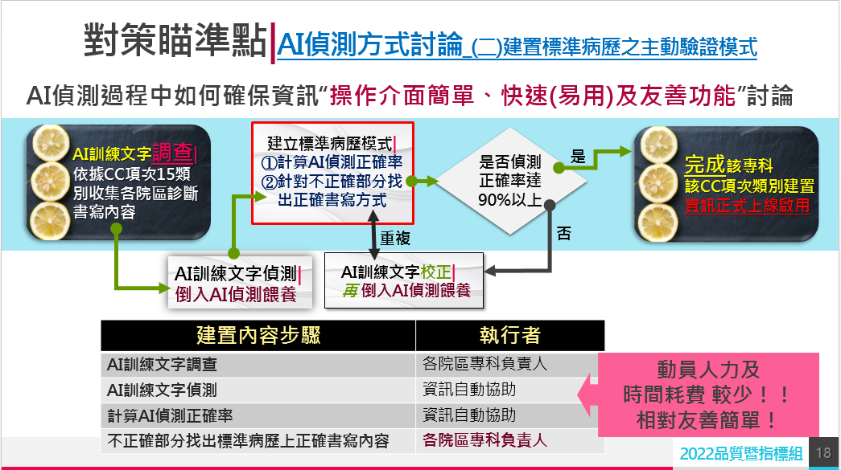

2022.01.18(w2)7:30AM 總會品質暨指標組會 摘要
1.AI針測地點及內容檢討決議：(1)初步規畫以admission note、progression note operation note為主要偵測點，標準化模組訓練期間依委員建議新增discharge summery及護理記錄。(2)偵測內容以英文診斷為主，惟護理記錄為中文內容，相關偵測內容再議
2. 合併症偵測處理內容僅做臨床處置及後端內部檢討用，病歷記錄上不呈現
3. AI偵測方式以“建置標準病歷之主動驗證模式”推動，詳見附件二_議程第18張PPT
4..AI偵測推動CC項次類別負責院區科別分工(1)“Infection”由基隆院區骨科負責(2) “Mechanism”由嘉義院區腦神經外科負責(3)“Hemorrage”由高雄院區直腸肛門外科負責(4)“Transplant”由林口院區泌尿科負責(4)“Disruption”由土城院區骨科負責等，協助各院區相關專科推動後由本組進行最終策略進度完成。
5. 專科配合執行方式及時程規畫，詳見附件二_議程第23張PPT：(1) AI訓練文字調查2022-02-28完成(2) AI訓練文字偵測及計算AI偵測正確率2022-03-31完成(3)不正確部分找出正確書寫方式2022-05-31完成
6.計算AI偵測正確率>90%驗證樣本數選取及訓練原則，詳見附件二_議程第23張PPT：以骨科為例發生“Infection”相關類別診斷病例數3077筆，按比例每次抽50筆進行比對，正確率未達90%時，骨科參考不正確病歷找出正確文字書寫內容，反覆性AI偵測訓練，達到正確率>90%始得結案。
7. 「不正確部分找出正確書寫方式」權責單位討論：原規畫由各院區專科負責人協助，會上委員建議由疾分人員協助，惟涉及作業分工合理性，經討論以“Infection”先行進行AI偵測正確率計算，由骨科及疾病分類人員共同“不正確部分找出正確書寫方式”檢視作業後再重新界定分工。

